关系图
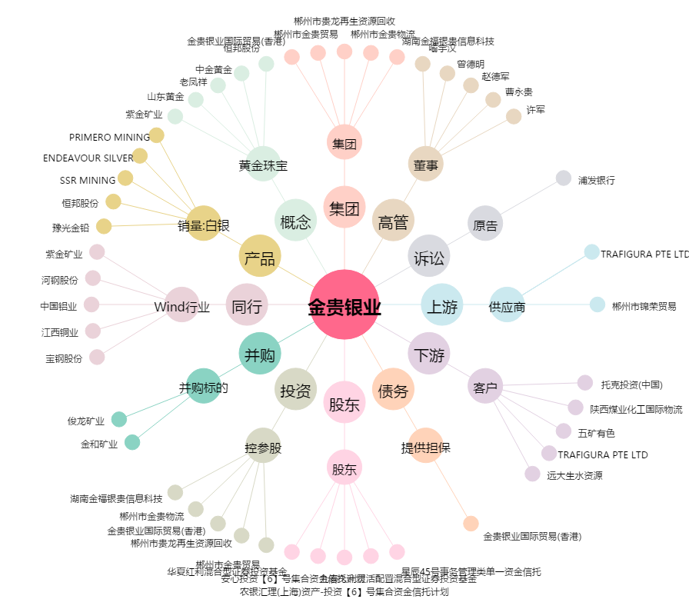
金贵银业[002716.SZ] - 关系概览图

